hora pico
Taxa pico por hora de SBBR (movimento total)
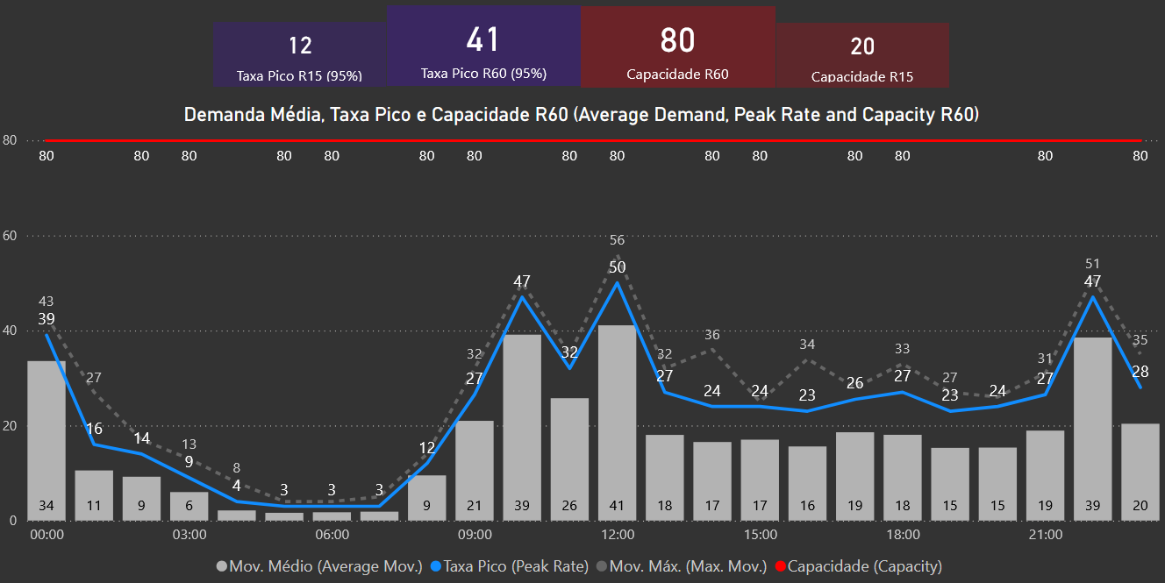

Movimento total por ano SBBR

Movimento total de HEL por ano SBBR

 | 2024 | 2025 | 2026
MOV TOTAL | 147957 | 157135 | 65048
MOV HEL | 6305 | 7049 | 2526
% HEL | 4.26% | 4.49% | 3.88% | 4.21%

TAXA PICO POR HORA | 50
% HEL | 4.21%
TAXA PICO HEL | 2.1

CAPACIDADE
FATO | 1
STAND | 1
TEMPO POR CICLO | 15
CAPACIDADE VERTIPORTO | 4
CAPACIDADE > DEMANDA PICO | OK

DEMANDA PICO DE PASSAGEIROS
TAXA PICO HEL | 2.0
PASSAGEIRO/EVTOL | 4
FATOR DE OCUPAÇÃO | 0.75
DEMANDA PICO DE PASSAGEIROS | 6

áreas
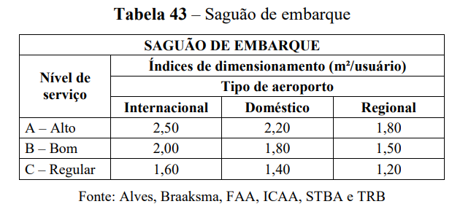
SAGUÃO DE EMBARQUE
Pax Hora Pico | 6
Taxa de acompanhante | 0.5
Taxa de visitante | 0.1
Índice de dimensionamento | 2.2
Área | 21.12
Quantidade de assentos | 70%
Assentos | 6.72

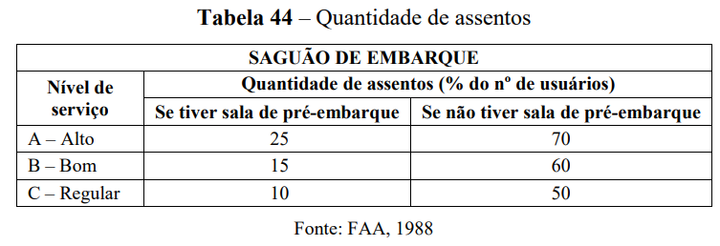
CHECK-IN
Pax Hora Pico | 6
Capacidade de atendimento (15 min) | 10
Balcôes | 1
Largura por balcão | 1.3
Largura total (m) | 1.3
Parâmetro área | 15.21
Área | 15.21

RAIO-X
Pax Hora Pico | 6
Capacidade de processamento | 180
Equipamentos | 1
Parâmetro área | 13.5
Área | 13.5

SAGUÃO DE DESEMBARQUE
Pax Hora Pico | 6
Taxa de acompanhante | 0.5
Taxa de visitante | 0.1
Índice de dimensionamento | 1.8
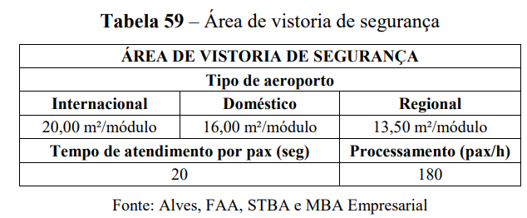
Área | 17.28
Quantidade de assentos | 15%
Assentos | 1.44

MEIO FIO
Comprimento de onibus | 15
Usuários (embarque + desembarque) | 19.2
Proporção de usuários de automóvel | 60%
Tempo de permanência no meio fio automóvel | 2
Comprimento do automóvel | 6
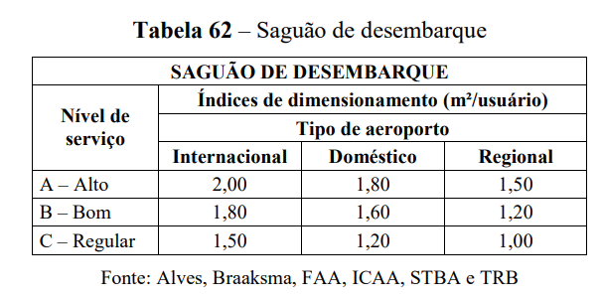
Número de usuários por automóvel | 3
Proporção dos carros que vão direto estacionamento | 30%
Proporção de taxi e uber | 30%
Tempo de permanência no meio fio taxi ou uber | 1
Comprimento do taxi ou uber | 6
Número de usuários por taxi ou uber | 2
Proporção de usuários de bus | 10%
Tempo de permanência no meio fio bus | 4
Comprimento do meio fio | 17.75

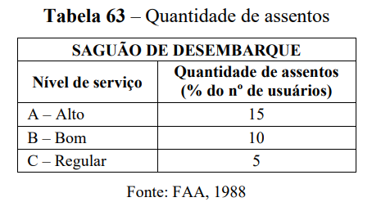
ESTACIONAMENTO
Número médio de automóveis que usam estacionamento | 0.6
Proporção de usuários de automóvel | 60%
Usuários (embarque + desembarque) | 19.2
Número de vagas | 6.9

COMPONENTES NÃO OPERACIONAIS
Parâmetro por pax embarcado | 1.5
Pax embarcado | 6
Área Administração do vertiporto | 9
Parâmetro funcionário Empresa | 4.5
Parâmetro gerente Empresa | 9
Funcionários | 2
Gerentes | 1
Área Administrativa empresa | 18
Usuários totais | 19.2
Taxa de uso coworking | 30%
Parâmetro de área individual | 3.5
Área de reunião | 14.4
Área convivência | 28.8
Circulação | 28.8
Área total coworking | 92.16
Usuários totais | 19.2
Sanitários masc | 1.49
Sanitários fem | 1.49
Área WC masculino | 13.76
Área WC feminino | 10.5

ÁREA TPS
Pax Embarcado e Desembarcado | 12
Parâmetro de área | 18
Área total do TPS | 216

